1
1、某手表厂生产的手表的日走时误差（单位：s/d)服从正态分布N(u,sigma^2)，检验员从装配线上随机地抽取9只进行检测， 检测的结果如下：-4.0，3.1，2.5，-2.9，0.9，1.1，2.0，-3.0，2.8 求该厂生产手表的日走时误差的点估计和区间估计。
解：
程序： | data error;
 |  | input error@@;
 | cards;
 | -4 3.1 2.5 -2.9 0.9 1.1 2 -3 2.8
 | ;
 | run;
 | proc means maxdec=2 n mean clm alpha=0.05;
 |  | var error;
 | run;

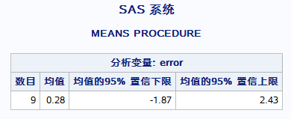
结果：

说明： | 该厂生产手表的日走时误差的点估计为0.28，
 | 区间估计为(-1.87,2.43)

日志： | 10 data error;
 | 11 input error@@;
 | 12 cards;

 | NOTE: INPUT 语句到达一行的末尾时，SAS 转到新的一行。
 | NOTE: 数据集 WORK.ERROR 有 9 个观测和 1 个变量。
 | NOTE: “DATA 语句”所用时间（总处理时间）:
 | 实际时间 0.03 秒
 | CPU 时间 0.01 秒

 | 14 ;
 | 15 run;
 | 16 proc means maxdec=2 n mean clm alpha=0.05;
 | 17 var error;
 | 18 run;

 | NOTE: 从数据集 WORK.ERROR. 读取了 9 个观测
 | NOTE: “PROCEDURE MEANS”所用时间（总处理时间）:
 | 实际时间 0.08 秒
 | CPU 时间 0.03 秒

2
2、已知96名幼儿性别、月龄、体重、身高、坐高、胸围、头围、左眼视力、右眼视力、年龄等生长发育数据，数据文件见工作表child。试分析不同年龄的坐高是不是服从正态分布。如果是，请根据不同年龄，求出其坐高的均值和99%的置信区间。
解：
程序： | libname practice "J:\sasdata\作业8.xlsx";
 | proc univariate data=practice.'child$'n normal;
 |  | class age;
 |  | var x6;
 | run;

结果：

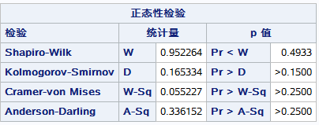
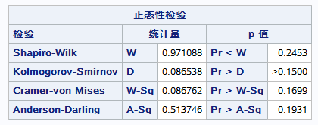
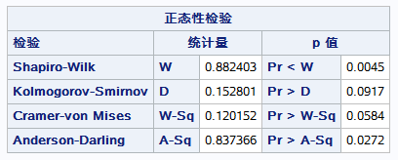

说明： | 由上述不同年龄的检验可知，不能否认坐高服从正态分布的假设。

程序： | proc means data=practice.'child$'n maxdec=2 n mean clm alpha=0.01;
 |  | class age;
 |  | var x6;
 | run;
 | libname practice clear;

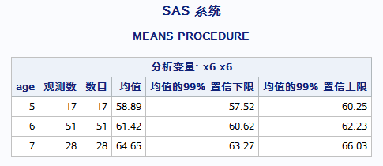
结果：

 |  |  | 5岁孩子的坐高均值为58.89，置信度0.99的置信区间为(57.52,60.25)
 |  |  | 6岁孩子的坐高均值为61.42，置信度0.99的置信区间为(60.62,62.23)
 |  |  | 7岁孩子的坐高均值为64.65，置信度0.99的置信区间为(63.27,66.03)

日志： | 49 libname practice "J:\sasdata\作业8.xlsx";
 | NOTE: 已成功分配逻辑库引用名“PRACTICE”，如下所示:
 | 引擎: EXCEL
 | 物理名: J:\sasdata\作业8.xlsx
 | 50 proc univariate data=practice.'child$'n normal;
 | 51 class age;
 | 52 var x6;
 | 53 run;

 | NOTE: “PROCEDURE UNIVARIATE”所用时间（总处理时间）:
 | 实际时间 0.11 秒
 | CPU 时间 0.07 秒

 | 54 proc print data=practice.'child$'n;
 | 55 run;

 | NOTE: “PROCEDURE PRINT”所用时间（总处理时间）:
 | 实际时间 0.13 秒
 | CPU 时间 0.09 秒

 | 56 proc means data=practice.'child$'n maxdec=2 n mean clm alpha=0.01;
 | 57 class age;
 | 58 var x6;
 | 59 run;

 | NOTE: 从数据集 PRACTICE.'child$'n. 读取了 96 个观测
 | NOTE: “PROCEDURE MEANS”所用时间（总处理时间）:
 | 实际时间 0.06 秒
 | CPU 时间 0.04 秒

 | 60 libname practice clear;
 | NOTE: 已取消对逻辑库引用名 PRACTICE 的分配。

3
3、在正态总体N（u,1)中抽取100个样品，试检验假设样本均值是否为5？ H0:u=5, H1:u<>5 (置信水平a = 0.01)
解： |  | H0： | u=5 | H1: | u<>5
normal | 程序： | libname practice "J:\sasdata\作业8.xlsx"; |  |  |  | 程序： | proc univariate data=normal mu0=5; |  | 程序： | proc ttest data=practice.'normal$'n h0=5;
3.9797678409 |  | data normal; |  |  |  |  |  | var normal; |  |  | var normal;
3.0023168318 |  |  | set practice.'normal$'n; |  |  |  | run; |  |  | run;
4.5242573077 |  |  | new=normal-5; |  |  |  |  |  |  | libname practice clear;
5.5564735402 |  | run;
5.4783502191 |  | proc means data=normal mean t probt;
6.0131331037 |  |  | var new;
2.0964123604 |  | run;
4.0458187567
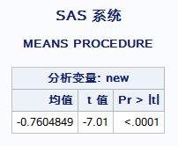
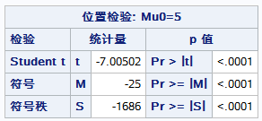
5.375022526 | 结果： |  |  |  |  | 结果： |  |  | 结果：
3.1932993505
3.5897958395
2.5895676725
2.4330891091
3.3023705026
3.506492946
2.1620687829
3.7120751284
3.8759524313 | 说明： | 由t值为-7.01，相应的p值<0.0001，拒绝原假设，这批数据的均值不是5 |  |  |  | 说明： | 由t值为-7.00502，相应的p值<0.0001，拒绝原假设，这批数据的均值不是5 |  | 说明： | 由t值为-7.01，相应的p值<0.0001，拒绝原假设，这批数据的均值不是5
4.4148530532
3.9145070485 | 日志： | 84 libname practice "J:\sasdata\作业8.xlsx"; |  |  |  | 日志： | 92 proc univariate data=normal mu0=5; |  | 日志： | 95 proc ttest data=practice.'normal$'n h0=5;
3.9530093699 |  | NOTE: 已成功分配逻辑库引用名“PRACTICE”，如下所示: |  |  |  |  | 93 var normal; |  |  | 96 var normal;
3.9097594862 |  | 引擎: EXCEL |  |  |  |  | 94 run; |  |  | 97 run;
5.6226415535 |  | 物理名: J:\sasdata\作业8.xlsx
4.1947155449 |  | 85 data normal; |  |  |  |  | NOTE: “PROCEDURE UNIVARIATE”所用时间（总处理时间）: |  |  | NOTE: “PROCEDURE TTEST”所用时间（总处理时间）:
4.0938423507 |  | 86 set practice.'normal$'n; |  |  |  |  | 实际时间 0.05 秒 |  |  | 实际时间 0.98 秒
3.7667926034 |  | 87 new=normal-5; |  |  |  |  | CPU 时间 0.03 秒 |  |  | CPU 时间 0.45 秒
6.252211976 |  | 88 run;
5.1456729733
6.6556547307 |  | NOTE: 从数据集 PRACTICE.'normal$'n. 读取了 100 个观测 |  |  |  |  |  |  |  | 98 libname practice clear;
3.6250933289 |  | NOTE: 数据集 WORK.NORMAL 有 100 个观测和 2 个变量。 |  |  |  |  |  |  |  | NOTE: 已取消对逻辑库引用名 PRACTICE 的分配。
5.9414558263 |  | NOTE: “DATA 语句”所用时间（总处理时间）:
2.667602318 |  | 实际时间 0.02 秒
4.8189483704 |  | CPU 时间 0.01 秒
5.1821914593
6.1989155864
4.1954829311 |  | 89 proc means data=normal mean t probt;
3.7562049482 |  | 90 var new;
4.9551383808 |  | 91 run;
3.8986761564
5.0376113603 |  | NOTE: 从数据集 WORK.NORMAL. 读取了 100 个观测
2.8358133631 |  | NOTE: “PROCEDURE MEANS”所用时间（总处理时间）:
3.4327624843 |  | 实际时间 0.05 秒
2.7584290064 |  | CPU 时间 0.01 秒
3.9171229827
4.2475208073
4.3081170287
3.957283995
6.474501576
2.5375172908
3.5435230228
1.7024192556
5.7276700017
3.0002363627
3.6264200543
5.0377136785
4.7467117537
5.1546087587
4.875741767
2.9081500242
3.1642614584
4.9739944797
4.6026364242
3.3401622812
4.0390521161
4.4115356712
4.8377976481
4.418714995
3.369038738
6.1648459149
4.7671981218
4.3522388904
5.1098411558
5.1420077097
3.6434685325
3.356808308
5.3911887943
3.0788212524
2.7211078913
4.9913249012
4.9184061635
6.4856883608
5.723754627
5.5839039004
4.3929603788
4.2819508661
4.733701432
4.254485263
3.2253249327
2.5051938491
5.1083313946
4.7242244972
4.8979061529
4.4934731858
3.2530690686
5.5181951819
3.9687868292
3.4400782323
3.4588718035
3.8510072653
3.8266384917

5
5、在同一个院落中做10次试验，每次试验2个小时，每次试验同时记录叮人而捕获的雌蚊数和由电子捕虫装置所杀死的雌蚊数，10次试验的结果如下表。若已知两者都是正态总体，试问在诱捕母蚊中如何比较电子杀虫器与人诱杀?
 | 掳杀的母蚊数
试验 | 电子杀虫器 | 人诱杀
1 | 31 | 94
2 | 44 | 146
3 | 12 | 194
4 | 15 | 54
5 | 11 | 39
6 | 49 | 90
7 | 151 | 172
8 | 30 | 219
9 | 12 | 60
10 | 17 | 21
解： | H0： | 电子杀虫器与人诱杀没有显著差异 | H0： | 电子杀虫器与人诱杀有显著差异
程序： | data capture;
 |  | input id eleckill mankill;
 | cards;
 | 1 31 94
 | 2 44 146
 | 3 12 194
 | 4 15 54
 | 5 11 39
 | 6 49 90
 | 7 151 172
 | 8 30 219
 | 9 12 60
 | 10 17 21
 | ;
 | run;
 | proc ttest;
 |  | paired eleckill*mankill;
 | run;

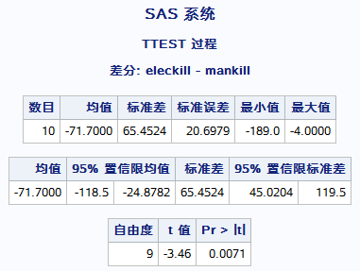
结果：

说明： | 由t值为-3.46，相应的p值为0.0071<0.05，拒绝原假设，可以认为电子杀虫器与人诱杀有显著差异

日志： | 129 data capture;
 | 130 input id eleckill mankill;
 | 131 cards;

 | NOTE: 数据集 WORK.CAPTURE 有 10 个观测和 3 个变量。
 | NOTE: “DATA 语句”所用时间（总处理时间）:
 | 实际时间 0.01 秒
 | CPU 时间 0.01 秒

 | 142 ;
 | 143 run;
 | 144 proc ttest;
 | 145 paired eleckill*mankill;
 | 146 run;

 | NOTE: “PROCEDURE TTEST”所用时间（总处理时间）:
 | 实际时间 1.68 秒
 | CPU 时间 0.89 秒

6
6、某公司雇员月工资的中位数据称为960元，现从中随机抽取15人，询问他们的月工资为： 试问这些数据与“据称”是否相符？（符号检验）
工资 | 870 | 1050 | 1100 | 1500 | 750 | 900 | 980
930 | 860 | 970 | 680 | 800 | 790 | 1020 | 880
解： | H0: | 中位数为960 |  |  | H1: | 中位数不是960
程序： | data salary;
 | input salary@@;
 | msalary=salary-960;
 | cards;
 | 870 1050 1100 1500 750 900 980
 | 930 860 970 680 800 790 1020 880
 | ;
 | proc univariate;
 | var msalary;
 | run;

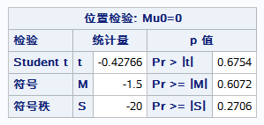
结果：

说明： | 从表中可以看出，符号秩的概率为0.6072，无法拒绝原假设，可以认为960为工资的中位数。

日志： | 147 data salary;
 | 148 input salary@@;
 | 149 msalary=salary-960;
 | 150 cards;

 | NOTE: INPUT 语句到达一行的末尾时，SAS 转到新的一行。
 | NOTE: 数据集 WORK.SALARY 有 15 个观测和 2 个变量。
 | NOTE: “DATA 语句”所用时间（总处理时间）:
 | 实际时间 0.15 秒
 | CPU 时间 0.01 秒

 | 153 ;
 | 154 proc univariate;
 | 155 var msalary;
 | 156 run;

 | NOTE: “PROCEDURE UNIVARIATE”所用时间（总处理时间）:
 | 实际时间 0.05 秒
 | CPU 时间 0.01 秒

7
7、试问表中100个数据是否服从泊淞分布?（不用现成的proc）
2 | 解： | H0: | 数据服从泊松分布 |  | H1: | 数据不服从泊松分布
2
10 | 程序： | data poisson;
5 |  |  | input number @@;
6 |  | cards;
5 |  | 2 | 2 | 10 | 5 | 6 | 5 | 7 | 7 | 5 | 7 | 6 | 10 | 3 | 7 | 3 | 3 | 7 | 4 | 2 | 4
7 |  | 7 | 7 | 6 | 3 | 8 | 8 | 1 | 6 | 1 | 8 | 3 | 6 | 9 | 4 | 8 | 7 | 6 | 5 | 4 | 5
7 |  | 7 | 7 | 6 | 7 | 4 | 6 | 4 | 3 | 8 | 2 | 7 | 9 | 6 | 2 | 7 | 4 | 3 | 6 | 2 | 6
5 |  | 3 | 3 | 6 | 6 | 7 | 7 | 3 | 5 | 5 | 2 | 6 | 7 | 2 | 5 | 6 | 4 | 5 | 4 | 6 | 4
7 |  | 12 | 3 | 4 | 4 | 6 | 2 | 5 | 4 | 5 | 7 | 4 | 3 | 4 | 2 | 4 | 11 | 4 | 5 | 6 | 5
6 |  | ;
10 |  | run;
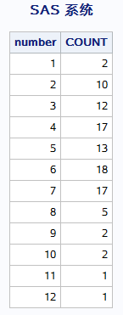
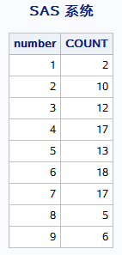
3 |  | proc freq data=poisson noprint/*算频数*/;
7 |  | tables number/ out=poi_freq;
3 |  | run;
3 |  | proc print data=poi_freq noobs;
7 |  |  | var number count;
4 |  | run;
2 |  | data poi_nfreq/*合并过小频数类别*/;
4 |  |  | set poi_freq(drop=percent);
7 |  |  | if number<9 then output;
7 |  |  | if number=9 then do;
6 |  |  |  | count=6;
3 |  |  |  | output;
8 |  |  | end;
8 |  | run;
1 |  | proc print data=poi_nfreq noobs;
6 |  | run;
1 |  | proc sql noprint/*求均值*/;
8 |  |  | select mean(number) into: mean from poisson;
3 |  | quit;
6 |  | data poi_freq/*计算概率表*/;
9 |  |  | set poi_nfreq;
4 |  |  | if number=1 then prob=poisson(&mean.,number);
8 |  |  | else if number=9 then prob=1-poisson(&mean.,number-1);
7 |  |  | else prob=poisson(&mean.,number)-poisson(&mean.,number-1);
6 |  | run;
5 |  | proc sql noprint/*合并概率为一个字符串prob，空格隔开*/;
4 |  |  | select prob into :prob separated by ' ' from poi_freq;
5 |  | quit;
7 |  | proc freq data=poi_freq/*卡方检验*/;
7 |  |  | table number/chisq nocum testp=(&prob.);
6 |  |  | weight count;
7 |  | run;
4 |  | quit;
6
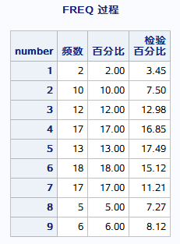
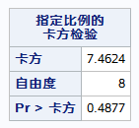
4 | 结果：
3
8
2
7
9
6
2
7
4
3
6
2
6
3
3
6 | 说明： | 由于均值是估计得到的，所以实际自由度应该是9-1-1=7，由此算得相应的Pr为 |  |  |  |  |  |  |  | 0.38237113628
6 |  | 远大于0.05，所以不能拒绝原假设，可以认为本批数据是服从泊松分布的。
7
7 | 日志： | 157 data poisson;
3 |  | 158 input number @@;
5 |  | 159 cards;
5
2 |  | NOTE: INPUT 语句到达一行的末尾时，SAS 转到新的一行。
6 |  | NOTE: 数据集 WORK.POISSON 有 100 个观测和 1 个变量。
7 |  | NOTE: “DATA 语句”所用时间（总处理时间）:
2 |  | 实际时间 0.01 秒
5 |  | CPU 时间 0.01 秒
6
4
5 |  | 165 ;
4 |  | 166 run;
6
4 |  | 167 proc freq data=poisson noprint/*算频数*/;
12 |  | 168 tables number/ out=poi_freq;
3 |  | 169 run;
4
4 |  | NOTE: 从数据集 WORK.POISSON. 读取了 100 个观测
6 |  | NOTE: 数据集 WORK.POI_FREQ 有 12 个观测和 3 个变量。
2 |  | NOTE: “PROCEDURE FREQ”所用时间（总处理时间）:
5 |  | 实际时间 0.05 秒
4 |  | CPU 时间 0.03 秒
5
7
4 |  | 170 proc print data=poi_freq noobs;
3 |  | 171 var number count;
4 |  | 172 run;
2
4 |  | NOTE: 从数据集 WORK.POI_FREQ. 读取了 12 个观测
11 |  | NOTE: “PROCEDURE PRINT”所用时间（总处理时间）:
4 |  | 实际时间 0.04 秒
5 |  | CPU 时间 0.01 秒
6
5
 |  | 173 data poi_nfreq/*合并过小频数类别*/;
 |  | 174 set poi_freq(drop=percent);
 |  | 175 if number<9 then output;
 |  | 176 if number=9 then do;
 |  | 177 count=6;
 |  | 178 output;
 |  | 179 end;
 |  | 180 run;

 |  | NOTE: 从数据集 WORK.POI_FREQ. 读取了 12 个观测
 |  | NOTE: 数据集 WORK.POI_NFREQ 有 9 个观测和 2 个变量。
 |  | NOTE: “DATA 语句”所用时间（总处理时间）:
 |  | 实际时间 0.05 秒
 |  | CPU 时间 0.01 秒

 |  | 181 proc print data=poi_nfreq noobs;
 |  | 182 run;

 |  | NOTE: 从数据集 WORK.POI_NFREQ. 读取了 9 个观测
 |  | NOTE: “PROCEDURE PRINT”所用时间（总处理时间）:
 |  | 实际时间 0.05 秒
 |  | CPU 时间 0.00 秒

 |  | 183 proc sql noprint/*求均值*/;
 |  | 184 select mean(number) into: mean from poisson;
 |  | 185 quit;
 |  | NOTE: “PROCEDURE SQL”所用时间（总处理时间）:
 |  | 实际时间 0.18 秒
 |  | CPU 时间 0.07 秒

 |  | 186 data poi_freq/*计算概率表*/;
 |  | 187 set poi_nfreq;
 |  | 188 if number=1 then prob=poisson(&mean.,number);
 |  | 189 else if number=9 then prob=1-poisson(&mean.,number-1);
 |  | 190 else prob=poisson(&mean.,number)-poisson(&mean.,number-1);
 |  | 191 run;

 |  | NOTE: 从数据集 WORK.POI_NFREQ. 读取了 9 个观测
 |  | NOTE: 数据集 WORK.POI_FREQ 有 9 个观测和 3 个变量。
 |  | NOTE: “DATA 语句”所用时间（总处理时间）:
 |  | 实际时间 0.07 秒
 |  | CPU 时间 0.00 秒

 |  | 192 proc sql noprint/*合并概率为一个字符串prob，空格隔开*/;
 |  | 193 select prob into :prob separated by ' ' from poi_freq;
 |  | 194 quit;
 |  | NOTE: “PROCEDURE SQL”所用时间（总处理时间）:
 |  | 实际时间 0.00 秒
 |  | CPU 时间 0.00 秒

 |  | 195 proc freq data=poi_freq/*卡方检验*/;
 |  | 196 table number/chisq nocum testp=(&prob.);
 |  | 197 weight count;
 |  | 198 run;

 |  | NOTE: 从数据集 WORK.POI_FREQ. 读取了 9 个观测
 |  | NOTE: “PROCEDURE FREQ”所用时间（总处理时间）:
 |  | 实际时间 0.67 秒
 |  | CPU 时间 0.28 秒

 |  | 199 quit;

8
8、在澳大利亚惠斯顿的一项研究中，研究人员将成年人按肥胖症与高血压归类(见下表) 检验在被抽样的人口总体中肥胖等级与高血压是否独立?
 | 肥 胖 状 况
高血压 | 瘦 | 平均 | 胖
是 | 32 | 40 | 59
否 | 133 | 121 | 106
解： | H0：高血压与肥胖状况独立 |  |  | H1：高血压与肥胖状况不独立
程序： | data fat;
 |  | do i=1 to 3;
 |  |  | if i=1 then figure='thin';
 |  |  | if i=2 then figure='normal';
 |  |  | if i=3 then figure='fat';
 |  |  | do j=1 to 2;
 |  |  |  | input number @@;
 |  |  |  | if j=1 then ill='yse';
 |  |  |  | if j=2 then ill='no';
 |  |  |  | output;
 |  |  |  | drop i j;
 |  |  | end;
 |  | end;
 | cards;
 | 32 133 40 121 59 106
 | ;
 | proc freq;
 |  | table figure*ill/chisq nopercent nocol norow;
 |  | weight number;
 | run;

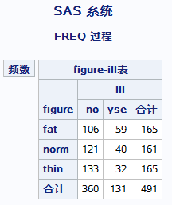
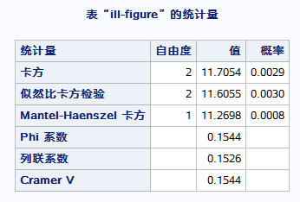
结果：

说明： | 因为卡方=11.7054,其相应的P值为0.0029<0.01，所以拒绝原假设，即高血压与肥胖有关系的。

日志： | 200 data fat;
 | 201 do i=1 to 3;
 | 202 if i=1 then figure='thin';
 | 203 if i=2 then figure='normal';
 | 204 if i=3 then figure='fat';
 | 205 do j=1 to 2;
 | 206 input number @@;
 | 207 if j=1 then ill='yse';
 | 208 if j=2 then ill='no';
 | 209 output;
 | 210 drop i j;
 | 211 end;
 | 212 end;
 | 213 cards;

 | NOTE: INPUT 语句到达一行的末尾时，SAS 转到新的一行。
 | NOTE: 数据集 WORK.FAT 有 6 个观测和 3 个变量。
 | NOTE: “DATA 语句”所用时间（总处理时间）:
 | 实际时间 0.08 秒
 | CPU 时间 0.03 秒

 | 215 ;
 | 216 proc freq;
 | 217 table figure*ill/chisq nopercent nocol norow;
 | 218 weight number;
 | 219 run;

 | NOTE: 从数据集 WORK.FAT. 读取了 6 个观测
 | NOTE: “PROCEDURE FREQ”所用时间（总处理时间）:
 | 实际时间 0.20 秒
 | CPU 时间 0.03 秒

9
9、现有学生体测数据如数据表“学生体测”，试问： 1）每班的学生人数； 2）各班学生人数是否有显著差异？ 3）性别与身高体重等级的列联表（交叉表）； 4）问性别与身高体重等级之间是否独立？ 注意：数据表“学生体测”下面有详细的数据变量说明
解：
程序： | libname practice "J:\sasdata\作业8.xlsx";
1） | data student;
 |  | set practice.'学生体测$'n;
 | run;
 | proc freq data=student;
 |  | table class;
 | run;

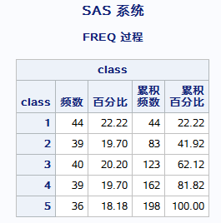
结果：

程序： | H0：各班人数没有显著差异 |  | H1：各班人数有显著差异
2） | data numbers;
 |  | input class numbers@@;
 | cards;
 | 1 44 2 39 3 40 4 39 5 36
 | ;
 | run;
 | proc freq data=numbers;
 |  | table class/chisq;
 |  | weight numbers;
 | run;

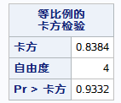
结果：

说明： | 由卡方为0.8384，相应的p值为0.9332，无法拒绝原假设，可以认为各班人数没有显著差异

程序： | proc freq data=student;
3） |  | table sex*grade_hw/norow nocol nopercent;
 | run;

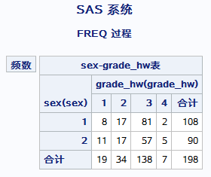
结果：

程序： | data grade;
4） |  | input sex grade_hw qty@@;
 | cards;
 | 1 1 8 1 2 17 1 3 81 1 4 2
 | 2 1 11 2 2 17 2 3 57 2 4 5
 | ;
 | run;
 | proc freq data=grade;
 |  | table sex*grade_hw/chisq nocol norow nopercent;
 |  | weight qty;
 | run;

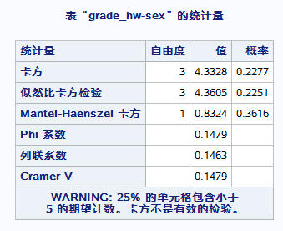
结果：

 | H0：性别与身高体重等级之间独立 |  |  | H1：性别与身高体重等级之间不独立
说明： | 由卡方为4.3328，相应的p值为0.2277，无法拒绝原假设，可以认为性别与身高体重等级之间独立

日志： | 294 libname practice "J:\sasdata\作业8.xlsx";
 | NOTE: 已成功分配逻辑库引用名“PRACTICE”，如下所示:
 | 引擎: EXCEL
 | 物理名: J:\sasdata\作业8.xlsx
 | 295 data student;
 | 296 set practice.'学生体测$'n;
 | 297 run;

 | NOTE: 从数据集 PRACTICE.'学生体测$'n. 读取了 198 个观测
 | NOTE: 数据集 WORK.STUDENT 有 198 个观测和 21 个变量。
 | NOTE: “DATA 语句”所用时间（总处理时间）:
 | 实际时间 0.03 秒
 | CPU 时间 0.01 秒

 | 298 proc freq data=student;
 | 299 table class;
 | 300 run;

 | NOTE: 从数据集 WORK.STUDENT. 读取了 198 个观测
 | NOTE: “PROCEDURE FREQ”所用时间（总处理时间）:
 | 实际时间 0.06 秒
 | CPU 时间 0.03 秒

 | 301 data numbers;
 | 302 input class numbers@@;
 | 303 cards;

 | NOTE: INPUT 语句到达一行的末尾时，SAS 转到新的一行。
 | NOTE: 数据集 WORK.NUMBERS 有 5 个观测和 2 个变量。
 | NOTE: “DATA 语句”所用时间（总处理时间）:
 | 实际时间 0.03 秒
 | CPU 时间 0.03 秒

 | 305 ;
 | 306 run;
 | 307 proc freq data=numbers;
 | 308 table class/chisq;
 | 309 weight numbers;
 | 310 run;

 | NOTE: 从数据集 WORK.NUMBERS. 读取了 5 个观测
 | NOTE: “PROCEDURE FREQ”所用时间（总处理时间）:
 | 实际时间 0.40 秒
 | CPU 时间 0.18 秒

 | 311 proc freq data=student;
 | 312 table sex*grade_hw/norow nocol nopercent;
 | 313 run;

 | NOTE: 从数据集 WORK.STUDENT. 读取了 198 个观测
 | NOTE: “PROCEDURE FREQ”所用时间（总处理时间）:
 | 实际时间 0.07 秒
 | CPU 时间 0.03 秒

 | 314 data grade;
 | 315 input sex grade_hw qty@@;
 | 316 cards;

 | NOTE: INPUT 语句到达一行的末尾时，SAS 转到新的一行。
 | NOTE: 数据集 WORK.GRADE 有 8 个观测和 3 个变量。
 | NOTE: “DATA 语句”所用时间（总处理时间）:
 | 实际时间 0.01 秒
 | CPU 时间 0.01 秒

 | 319 ;
 | 320 run;
 | 321 proc freq data=grade;
 | 322 table sex*grade_hw/chisq nocol norow nopercent;
 | 323 weight qty;
 | 324 run;

 | NOTE: 从数据集 WORK.GRADE. 读取了 8 个观测
 | NOTE: “PROCEDURE FREQ”所用时间（总处理时间）:
 | 实际时间 0.11 秒
 | CPU 时间 0.03 秒

 | 325 libname practice clear;
 | NOTE: 已取消对逻辑库引用名 PRACTICE 的分配。

